关系图
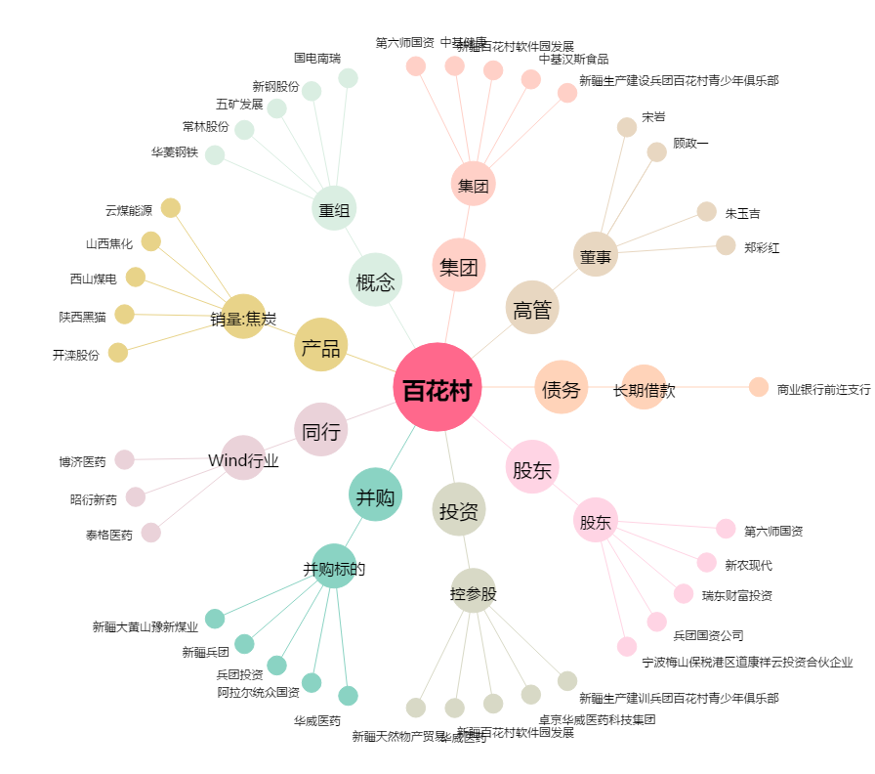
百花村[600721.SH] - 关系概览图

